Sheet1
0.31 | 31
0.0048 | 0.48
0.005 | 0.5
0.0047 | 0.47
0.0011 | 0.11 | [0 ,0.24)
0.0042 | 0.42 | [0.24 ,0.49)
0.0095 | 0.95 | [0 ,1)
0.0025 | 0.25 | [1 ,31)
0.16 | 16 | [31 ,
0.04 | 4
0.08 | 8
0.007 | 0.7
0.02 | 2
0.0075 | 0.75
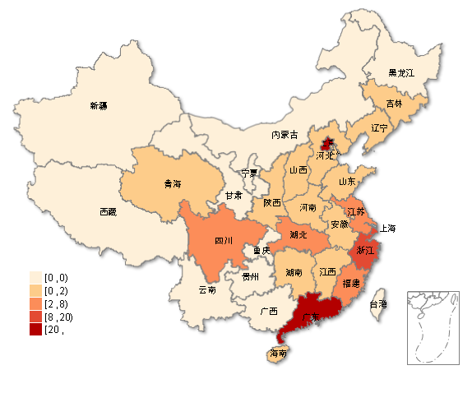
0.01 | 1
0.0058 | 0.58
0.02 | 2
0.0059 | 0.59
0.2 | 20
0.0011 | 0.11
0.004 | 0.4
0.0037 | 0.37
0.05 | 5
0.0021 | 0.21
0.0029 | 0.29
0.002 | 0.2
0.0085 | 0.85
0.0012 | 0.12
0.0072 | 0.72
0.0003 | 0.03
0.0024 | 0.24
0.0032 | 0.32
0 | 0
0 | 0

